行政事業レビューシート
 |  |  |  |  |  |  |  |  |  |  |  |  |  |  |  |  |  |  |  |  |  | 事業番号 |  |  |  |  |  | 0246
令和2年度行政事業レビューシート |  |  |  |  |  |  |  |  |  |  |  |  |  |  |  |  |  |  |  |  | （ | 文部科学省 |  |  |  |  |  |  |  |  | ）
事業名 |  |  |  | 地震防災研究戦略プロジェクト |  |  |  |  |  |  |  |  |  | 担当部局庁 |  |  |  |  | 研究開発局 |  |  |  |  |  |  | 作成責任者
事業開始年度 |  |  |  | 平成23年度 |  |  |  | 事業終了 （予定）年度 |  |  |  | 令和6年度 |  | 担当課室 |  |  |  |  | 地震・防災研究課 |  |  |  |  |  |  | 地震・防災研究課長 鎌田 俊彦
会計区分 |  |  |  | 一般会計
根拠法令 （具体的な 条項も記載） |  |  |  | - |  |  |  |  |  |  |  |  |  | 関係する 計画、通知等 |  |  |  |  | 防災基本計画 （昭和 38年 6月中央防災会議策定、平成29年4月修正） 新たな地震調査研究の推進について （平成21年4月地震調査研究推進本部決定、平成24年9月改訂） 国土強靱化基本計画（平成26年6月3日閣議決定）
主要政策・施策 |  |  |  | 科学技術・イノベーション |  |  |  |  |  |  |  |  |  | 主要経費 |  |  |  |  | 文教及び科学振興
事業の目的 （目指す姿を簡潔に。3行程度以内） |  |  |  | 国及び地方自治体による防災計画や、個人の防災意識の向上に貢献し、安全・安心な社会の構築を目指すため、以下の地震調査研究重点プロジェクトを実施する。 ①日本海地震・津波調査プロジェクト ※令和2年度で終了予定 ②南海トラフ広域地震防災研究プロジェクト ※令和元年度で終了 ③地域防災対策支援研究プロジェクト ※平成29年度で終了 ④防災対策に資する南海トラフ地震調査研究プロジェクト ※令和2年度より開始
事業概要 （5行程度以内。別添可） |  |  |  | ①日本海側では観測データ等が不足し、自治体の地震の想定や防災対策の検討が困難な状況にあることから、自治体の要望等も踏まえ、日本海側の地震・津波像の解明等を行う。 ②南海トラフ域及び南西諸島海溝域を対象として構造調査、津波履歴調査並びにシミュレーション研究を行い、被害予測精度の向上を目指す。また効果的・効率的な防災・減災対策に貢献するための地域連携減災研究を行う。 ③地域の防災力の向上のため、全国の大学等における理学・工学・社会科学分野の防災研究の成果をまとめるデータベースの構築とともに、大学等の研究成果の展開を図り、大学・自治体・事業者等の防災・減災対策への研究成果の活用を促進する。 ④南海トラフ沿いの「異常な現象」（半割れ地震・スロースリップ等）発生後の推移について科学的・定量的評価を目指す理学研究と、社会の萎縮回避や事前対策として住民・企業等の防災対策・対応のあり方等を研究する工学・社会科学研究を連携して推進する。
実施方法 |  |  |  | 直接実施、委託・請負
予算額・ 執行額 （単位:百万円） |  |  |  |  |  |  |  |  |  | 平成29年度 |  |  | 30年度 |  |  |  |  | 令和元年度 |  |  |  |  | 2年度 |  |  |  | 3年度要求
 |  |  |  | 予算の状況 |  | 当初予算 |  |  |  | 731 |  |  | 653 |  |  |  |  | 556 |  |  |  |  | 682 |  |  |  | 626
 |  |  |  |  |  | 補正予算 |  |  |  | - |  |  | - |  |  |  |  | - |  |  |  |  | -
 |  |  |  |  |  | 前年度から繰越し |  |  |  | - |  |  | - |  |  |  |  | - |  |  |  |  | -
 |  |  |  |  |  | 翌年度へ繰越し |  |  |  | - |  |  | - |  |  |  |  | - |  |  |  |  | -
 |  |  |  |  |  | 予備費等 |  |  |  | - |  |  | - |  |  |  |  | - |  |  |  |  | -
 |  |  |  |  |  | 計 |  |  |  | 731 |  |  | 653 |  |  |  |  | 556 |  |  |  |  | 682 |  |  |  | 626
 |  |  |  | 執行額 |  |  |  |  |  | 729 |  |  | 650 |  |  |  |  | 553
 |  |  |  | 執行率（％） |  |  |  |  |  | 100% |  |  | 100% |  |  |  |  | 99%
 |  |  |  | 当初予算＋補正予算に対する執行額の割合（％） |  |  |  |  |  | 100% |  |  | 100% |  |  |  |  | 99%
令和2・3年度 予算内訳 （単位：百万円） |  |  |  | 歳出予算目 |  |  |  |  |  | 2年度当初予算 |  |  | 3年度要求 |  |  |  |  | 主な増減理由
 |  |  |  | 科学技術試験研究委託費 |  |  |  |  |  | 675 |  |  | 620 |  |  |  |  | ※金額は単位未満四捨五入して記載していることから、合計が一致しない場合がある。
 |  |  |  | 職員旅費 |  |  |  |  |  | 2 |  |  | 2
 |  |  |  | 非常勤職員手当 |  |  |  |  |  | 2 |  |  | 2
 |  |  |  | 庁費 |  |  |  |  |  | 1 |  |  | 1
 |  |  |  | 委員等旅費 |  |  |  |  |  | 1 |  |  | 1
 |  |  |  | その他 |  |  |  |  |  | 0 |  |  | 0
 |  |  |  | 計 |  |  |  |  |  | 682 |  |  | 626
成果目標及び 成果実績 （アウトカム） |  |  |  | 定量的な成果目標 |  |  |  |  |  | 成果指標 |  |  |  |  |  | 単位 |  |  | 平成29年度 |  | 30年度 |  |  | 令和元年度 |  | 中間目標 |  |  | 目標最終年度
 |  |  |  |  |  |  |  |  |  |  |  |  |  |  |  |  |  |  |  |  |  |  |  |  |  | - |  | 年度 | 2 | 年度
 |  |  |  | ①-１日本海地震・津波調査プロジェクトの進捗状況 ・日本海側の地震・津波発生モデルの構築、地震・津波発生予測の進捗 |  |  |  |  |  | 平成25年度以降の論文数、学会発表数(累積値) |  |  |  | 成果実績 |  | 回 |  |  | 320 |  | 408 |  |  | 454 |  | - |  |  | -
 |  |  |  |  |  |  |  |  |  |  |  |  |  | 目標値 |  | 回 |  |  | 315 |  | 398 |  |  | 488 |  | - |  |  | 528
 |  |  |  |  |  |  |  |  |  |  |  |  |  | 達成度 |  | ％ |  |  | 102 |  | 103 |  |  | 93 |  | - |  |  | -
根拠として用いた 統計・データ名 （出典） |  |  |  | 本事業の成果報告書をもとに記載

成果目標及び 成果実績 （アウトカム） |  |  |  | 定量的な成果目標 |  |  |  |  |  | 成果指標 |  |  |  |  |  | 単位 |  |  | 平成29年度 |  | 30年度 |  |  | 令和元年度 |  | 中間目標 |  |  | 目標最終年度
 |  |  |  |  |  |  |  |  |  |  |  |  |  |  |  |  |  |  |  |  |  |  |  |  |  | - |  | 年度 | 2 | 年度
 |  |  |  | ①-２日本海地震・津波調査プロジェクトの進捗状況 ・調査・研究成果の自治体、事業者等への共有、地域での活用 |  |  |  |  |  | 平成25年度以降のテレビや新聞、雑誌などに掲載された件数(累積値) |  |  |  | 成果実績 |  | 回 |  |  | 46 |  | 64 |  |  | 86 |  | - |  |  | -
 |  |  |  |  |  |  |  |  |  |  |  |  |  | 目標値 |  | 回 |  |  | 45 |  | 58 |  |  | 76 |  | - |  |  | 99
 |  |  |  |  |  |  |  |  |  |  |  |  |  | 達成度 |  | ％ |  |  | 102 |  | 110 |  |  | 113 |  | - |  |  | -
根拠として用いた 統計・データ名 （出典） |  |  |  | 本事業の成果報告書をもとに記載

成果目標及び 成果実績 （アウトカム） |  |  |  | 定量的な成果目標 |  |  |  |  |  | 成果指標 |  |  |  |  |  | 単位 |  |  | 平成29年度 |  | 30年度 |  |  | 令和元年度 |  | 中間目標 |  |  | 目標最終年度
 |  |  |  |  |  |  |  |  |  |  |  |  |  |  |  |  |  |  |  |  |  |  |  |  |  | - |  | 年度 | 2 | 年度
 |  |  |  | ②-１南海トラフ広域地震防災研究プロジェクトの進捗状況 ・地震発生域の調査と調査結果をもとにした地震・津波シミュレーションの進捗 |  |  |  |  |  | 平成25年度以降の論文数、学会発表数（累積値） |  |  |  | 成果実績 |  | 回 |  |  | 528 |  | 634 |  |  | 722 |  | - |  |  | -
 |  |  |  |  |  |  |  |  |  |  |  |  |  | 目標値 |  | 回 |  |  | 504 |  | 641 |  |  | 746 |  | - |  |  | 865
 |  |  |  |  |  |  |  |  |  |  |  |  |  | 達成度 |  | ％ |  |  | 105 |  | 99 |  |  | 97 |  | - |  |  | -
根拠として用いた 統計・データ名 （出典） |  |  |  | 本事業の成果報告書をもとに記載

成果目標及び 成果実績 （アウトカム） |  |  |  | 定量的な成果目標 |  |  |  |  |  | 成果指標 |  |  |  |  |  | 単位 |  |  | 平成29年度 |  | 30年度 |  |  | 令和元年度 |  | 中間目標 |  |  | 目標最終年度
 |  |  |  |  |  |  |  |  |  |  |  |  |  |  |  |  |  |  |  |  |  |  |  |  |  | - |  | 年度 | 2 | 年度
 |  |  |  | ②－２南海トラフ広域地震防災研究プロジェクトの進捗状況 ・調査・研究成果の自治体、事業者等への共有、地域での活用 |  |  |  |  |  | 平成25年度以降のテレビや新聞、雑誌などに掲載された件数（累積値） |  |  |  | 成果実績 |  | 回 |  |  | 135 |  | 151 |  |  | 181 |  | - |  |  | -
 |  |  |  |  |  |  |  |  |  |  |  |  |  | 目標値 |  | 回 |  |  | 135 |  | 159 |  |  | 174 |  | - |  |  | 205
 |  |  |  |  |  |  |  |  |  |  |  |  |  | 達成度 |  | ％ |  |  | 100 |  | 95 |  |  | 104 |  | - |  |  | -
根拠として用いた 統計・データ名 （出典） |  |  |  | 本事業の成果報告書をもとに記載
...
 | 点検結果 |  |  | 競争入札を実施するための基準を満たしている場合の支出先の選定に当たっては公募方式で行っており、公平性・透明性を確保するとともに、競争性を持たせた選定方式を採用しており、今後の事業委託に関しても引き続き公平性・透明性、競争性の確保に努めることが必要である。また、今後の事業の実施に当たっては、予算規模と国民のニーズを鑑み、引き続き適切に実施していくものとする。
 |  |  | 引き続き事業の成果を適切に測るためのアウトプットにおける工夫や、アウトカムの内容の改善について検討してまいりたい。一層の防災力向上のため、研究成果や観測データの共有など、他省庁・自治体などとの連携を図っていきたい。
...
 | 点検結果 |  |  | 競争入札を実施するための基準を満たしている場合の支出先の選定に当たっては公募方式で行っており、公平性・透明性を確保するとともに、競争性を持たせた選定方式を採用しており、今後の事業委託に関しても引き続き公平性・透明性、競争性の確保に努めることが必要である。また、今後の事業の実施に当たっては、予算規模と国民のニーズを鑑み、引き続き適切に実施していくものとする。
 |  | - |  |  |  |  |  |  | 平成23年度 |  | 62 |  |  |  | 平成24年度 |  |  |  | 307 |  |  |  |  |  | 平成25年度 |  | 316
 |  | 313 |  |  |  |  |  |  | 平成27年度 |  | 301 |  |  |  | 平成28年度 |  |  |  | 247 |  |  |  |  |  | 平成29年度 |  | 254
 |  | 251
 |  | 文部科学省 |  |  | ( |  | 0245 |  |  | )
 |  |  |  | ※令和元年度実績を記入。執行実績がない新規事業、新規要求事業については現時点で予定やイメージを記入。
 |  |  |  | なお、金額は単位未満四捨五入して記載していることから、合計が一致しない場合がある。
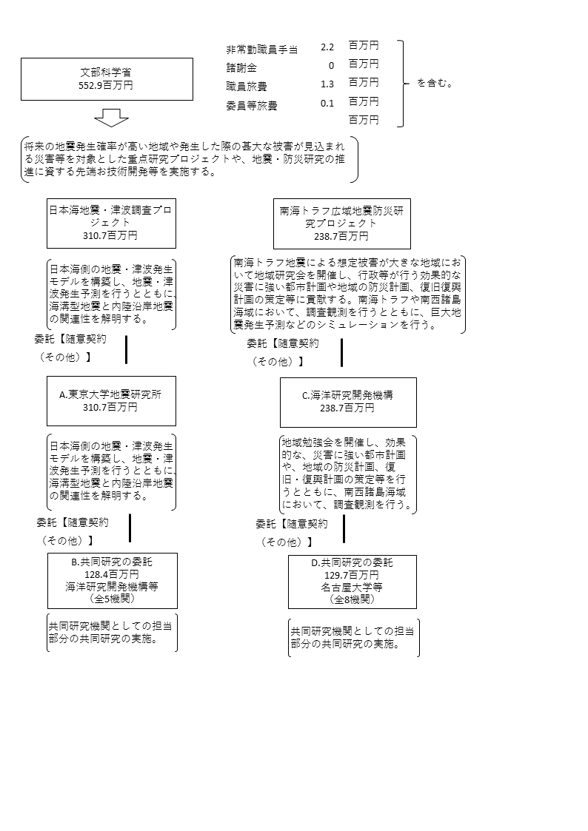

 |  |  |  | A.国立大学法人東京大学地震研究所 |  |  |  |  |  |  |  |  |  |  |  |  | B.国立研究開発法人海洋研究開発機構
 |  |  |  | 費 目 |  |  | 使 途 |  |  |  |  |  |  | 金 額 (百万円） |  |  | 費 目 |  |  | 使 途 |  |  |  |  |  |  |  |  | 金 額 (百万円）
 |  |  |  | 人件費・謝金 |  |  | 人件費、謝金 |  |  |  |  |  |  | 57 |  |  | 人件費・謝金 |  |  | 人件費 |  |  |  |  |  |  |  |  | 10
 |  |  |  | 一般管理費 |  |  | 直接経費の10％ |  |  |  |  |  |  | 28 |  |  | 一般管理費 |  |  | 直接経費の10％ |  |  |  |  |  |  |  |  | 9
 |  |  |  | 旅費 |  |  |  |  |  |  |  |  |  | 15 |  |  | 物品費 |  |  | 消耗品費 |  |  |  |  |  |  |  |  | 0
 |  |  |  | 物品費 |  |  | 設備備品費、消耗品費 |  |  |  |  |  |  | 8 |  |  | 旅費 |  |  |  |  |  |  |  |  |  |  |  | 0
 |  |  |  | その他 |  |  | 雑役務費、印刷製本費、通信運搬費、諸経費、 消費税相当額 |  |  |  |  |  |  | 202 |  |  | その他 |  |  | 雑役務費、諸経費、消費税相当額 |  |  |  |  |  |  |  |  | 81
...

